Hoja1
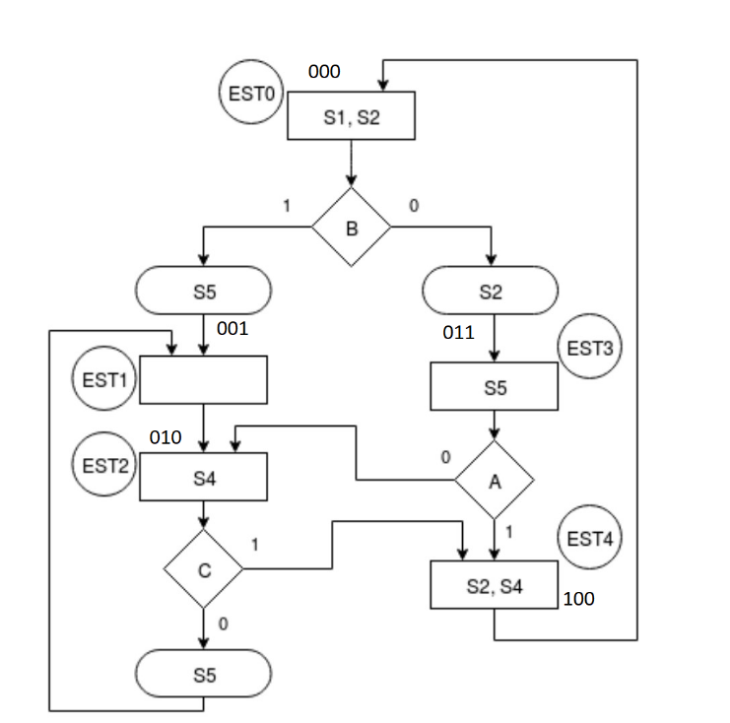
Estado Presente |  |  | PRUEBA |  | LF |  |  | LV |  |  | SF |  |  |  | SV
 |  |  |  |  |  |  |  |  |  |  | S1 | S2 | S4 | S5 | S1 | S2 | S4 | S5
0 | 0 | 0 | 0 | 1 | 0 | 1 | 1 | 0 | 0 | 1 | 1 | 1 | 0 | 0 | 1 | 1 | 0 | 1
0 | 0 | 1 | 1 | 1 | 0 | 1 | 0 | 0 | 0 | 0 | 0 | 0 | 0 | 0 | 0 | 0 | 0 | 0
0 | 1 | 0 | 1 | 0 | 0 | 0 | 1 | 1 | 0 | 0 | 0 | 0 | 1 | 1 | 0 | 0 | 1 | 0
0 | 1 | 1 | 0 | 0 | 0 | 1 | 0 | 1 | 0 | 0 | 0 | 0 | 0 | 1 | 0 | 0 | 0 | 1
1 | 0 | 0 | 1 | 1 | 0 | 0 | 0 | 0 | 0 | 0 | 0 | 1 | 1 | 0 | 0 | 1 | 1 | 0

